关系图
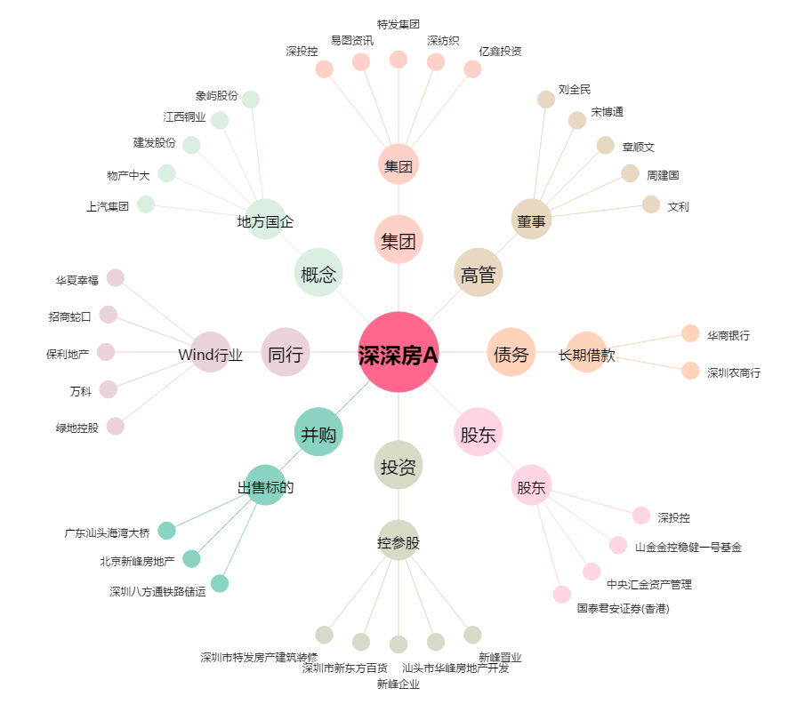
深深房A[000029.SZ] - 关系概览图

